المؤشرات الكلية

سوق العراق للاوراق المالية
جلسة الاربعاء 2025/11/26 |  |  |  | تقرير أسعار الأسهم المتداولة واخبار الشركات
الجلسة (212)
الاسهم المتداولة المدرجة و OTC |  |  | 1,243,929,857 |  |  | قيمة الأسهم المتداولة المدرجة و OTC |  | 2,774,883,874 |  |  | صفقات الشركات المدرجة وOTC | 997
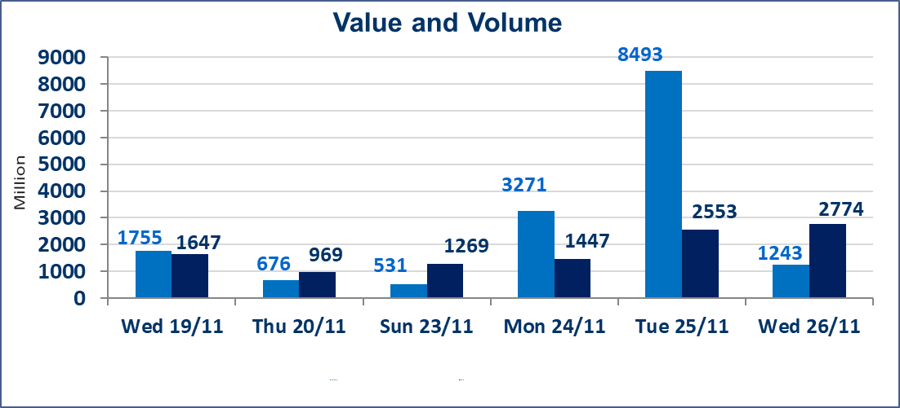
المؤشر60 ISX اليوم | 948.02 |  | نقطة |  |  | المؤشر15 ISX اليوم | 1174.82 | نقطة
المؤشر 60 ISX السابق | 950.04 |  | نقطة |  |  | المؤشر 15 ISX السابق | 1177.02 | نقطة
نسبة التغير | -0.21 |  | % |  |  | نسبة التغير | -0.19 | %
عدد النقاط | -2.02 |  | نقطة |  |  | عدد النقاط | -2.20 | نقطة

الشركات المدرجة | 104 | OTC | 11 | 118 |  | الشركات غير المتداولة المدرجة | 36 | OTC | 9 | 45
الشركات المتداولة | 50 | OTC | 1 | 51 |  | الشركات المرتفعة |  |  | 15
شركات الهيئة العامة |  |  |  | 8 |  | الشركات المنخفضة |  |  | 16
الموقوفة بقرار من هيأة الأوراق المالية |  |  |  | 10
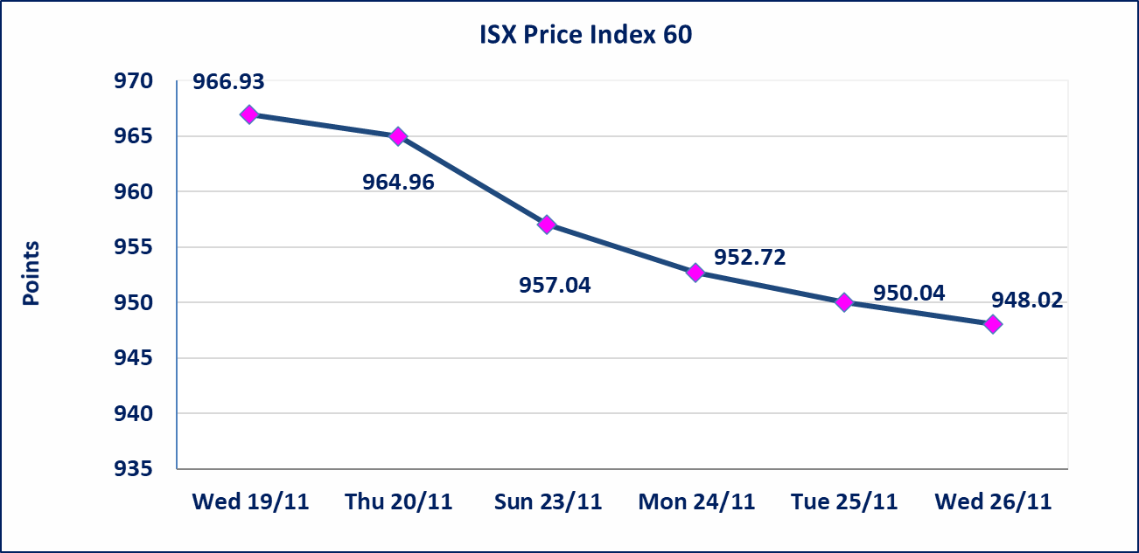
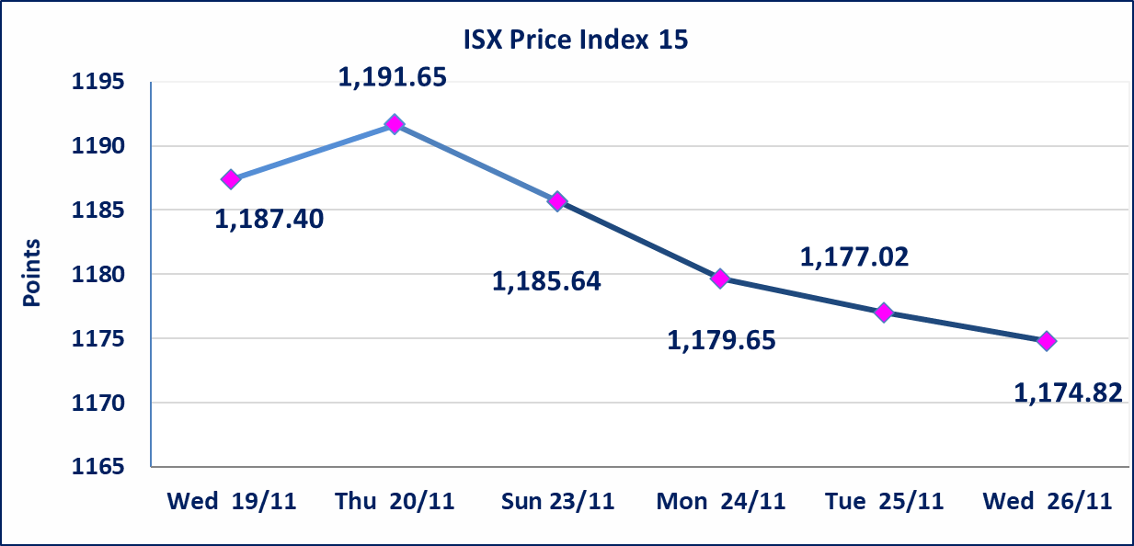

اسماك الشرق الاوسط (AMEF) | إستناداً إلى كتاب هيأ ة الاوراق المالية المرقم 2435/10 في 2025/11/25 اطلاق التداول على أسهم الشركة إعتباراً من جلسة الاربعاء 2025/11/26 لايفائها بمتطلبات الافصاح المالي وتقديم البيانات المالية الفصلية للفصل الاول 2025.
مصرف القرطاس الاسلامي(BQUR) | إستناداً إلى كتاب هيأ ة الاوراق المالية المرقم 2434/10 في 2025/11/25 نقل تداول اسهم شركة مصرف القرطاس الاسلامي من منصة الثانية الى منصة الشركات غير المفصحة إعتباراً من جلسة الاربعاء 2025/11/26.
الاوامر الخاصة | نفذت شركة الرافدين للوساطة أمر متقابل مقصود على أسهم شركة بغداد للمشروبات الغازية بعدد أسهم (343,137,254) سهم بقيمة (1,749,999,995) دينار ، في زمن الجلسة الاضافي (بعد الساعة 1 ظهراً) وفقاً لاجراءات تنفيذ الصفقات الكبيرة.
بابل للإنتاج الحيواني والنباتي (ABAP) | أفصحت شركة بابل للانتاج الحيواني والنباتي عن سبب الاحداث الجوهية التي ادت إلى ارتفاع سعر سهم الشركة هو أن الوضع المادي للشركة جيد وتحققت واردات مادية وارباح، وعرض المشاريع للاستثمار إضافة إلى وضع خطة للتوسعات والنشاطات. علماً أن سعر السهم لجلستين بكامل حدود نسبة التغير لجسلتي 11/24 و 2025/11/25.
كوردستان للتامين (NKUI) | تم البدء بعمليات ايداع شهادات اسهم المساهمين لشركة كوردستان الدولي للتامين إعتباراً من جلسة الاحد 2025/11/23 وسيتم اطلاق التداول إعتباراً من جلسة الاحد 2025/12/14 بعد ايداع 5% من رأس المال او بعد مرور (21) يوم من تاريخ بدء الايداع في منصة الشركات غير المدرجة ISX-OTC.
كركوك لانتاج المواد الانشائية (IKFP) | تم البدء بعمليات ايداع شهادات اسهم المساهمين لشركة كركوك لانتاج المواد الانشائية إعتباراً من جلسة الاربعاء 2025/11/19 وسيتم اطلاق التداول إعتباراً من جلسة الخميس 2025/12/11 بعد ايداع 5% من رأس المال او بعد مرور (21) يوم من تاريخ بدء الايداع في منصة الشركات غير المدرجة ISX-OTC.
البادية للتامين (NBAD) | تم البدء بعمليات ايداع شهادات اسهم المساهمين لشركة البادية للتأمين إعتباراً من جلسة الاثنين 2025/11/10 وسيتم اطلاق التداول إعتباراً من جلسة الاثنين 2025/12/1 بعد ايداع 5% من رأس المال او بعد مرور (21) يوم من تاريخ بدء الايداع في منصة الشركات غير المدرجة ISX-OTC.
الحد الأعلى والادنى للتغير في السعر | نسبة التغير في المنصة النظامية (15%)، نسبة التغير في المنصة الثانية (20%)، نسبة التغير في المنصة الثالثة (5%) إرتفاعاً وإنخفاضاً من سعر الاغلاق السابق.
Web site : www.isx-iq.net E-mail : info-isx@isx-iq.net |  |  |  |  | 07834000034 - 07711211522 : ص . ب :3607 العلوية الهاتف |  |  |  |  |  | بغداد /الكرادة/ قرب المسرح الوطني /مجاور مصرف الخليج التجاري

نسبة التغير
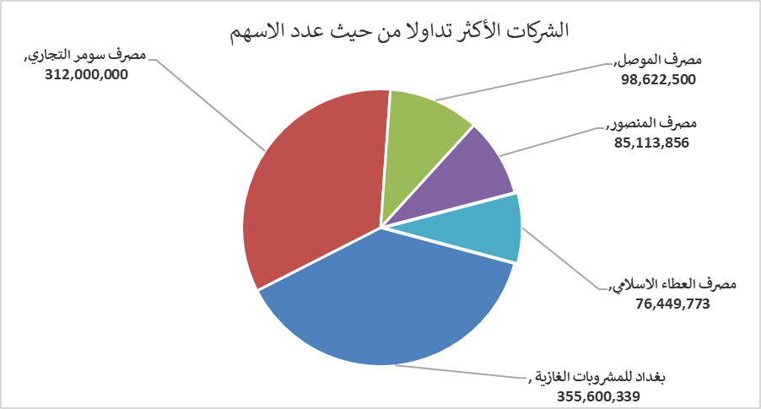
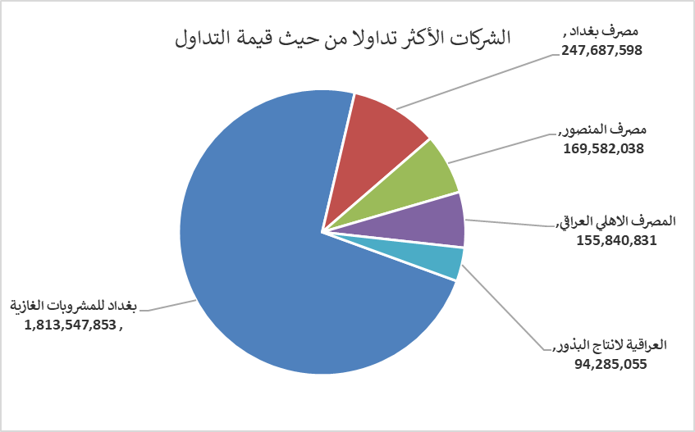
الشركات الأكثر ارتفاعاً وانخفاضاً

نسبة التغير لاسعار الاغلاق الاكثر ارتفاعاً |  |  |  | نسبة التغير لاسعار الاغلاق الاكثر انخفاضاً
اسم الشركة | اغلاق | التغير(%) | الاسهم المتداولة | اسم الشركة | اغلاق | التغير (%) | الاسهم المتداولة
العراقية للاعمال الهندسية | 4.830 | 15.00 | 795,295 | مصرف الاتحاد العراقي | 0.200 | -13.04 | 124,254
بابل للإنتاج الحيواني والنباتي | 11.000 | 14.94 | 495,579 | الامين للاستثمارات العقارية | 2.220 | -12.94 | 5,024,282
المدينة السياحية لسد الموصل | 19.000 | 13.64 | 61,542 | العراقية لتصنيع التمور | 2.400 | -4.76 | 1,717,703
مصرف كوردستان الدولي الاسلامي | 1.100 | 4.76 | 21,000 | المواد الانشائية الحديثة | 0.670 | -4.29 | 100,000
نقل المنتجات النفطية | 2.000 | 4.71 | 6,299,413 | الامين للتأمين | 0.940 | -4.08 | 546,184

الشركات الاكثر نشاطا حسب الاسهم المتداولة (حجم التداول) |  |  |  | الشركات الاكثر نشاطا حسب القيمة المتداولة
اسم الشركة | اغلاق | التغير(%) | الاسهم المتداولة | اسم الشركة | اغلاق | التغير (%) | القيمة المتداولة
بغداد للمشروبات الغازية | 5.090 | -0.20 | 355,600,339 | بغداد للمشروبات الغازية | 5.090 | -0.20 | 1,813,547,853
مصرف سومر التجاري | 0.110 | 0.00 | 312,000,000 | مصرف بغداد | 3.500 | 0.00 | 247,687,598
مصرف الموصل | 0.150 | 0.00 | 98,622,500 | مصرف المنصور | 1.990 | -0.50 | 169,582,038
مصرف المنصور | 1.990 | -0.50 | 85,113,856 | المصرف الاهلي العراقي | 4.690 | -0.21 | 155,840,831
مصرف العطاء الاسلامي | 0.090 | 0.00 | 76,449,773 | العراقية لانتاج البذور | 5.100 | -10.05 | 94,285,055

